상품제안서
원형밀폐용기270 | 상품코드: S12843

 |  |  |  |  |  | 02-713-8555 | www.synergygift.co.kr
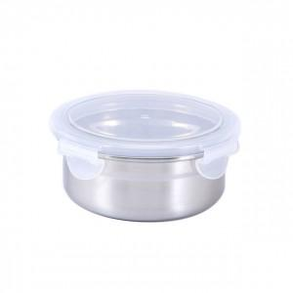 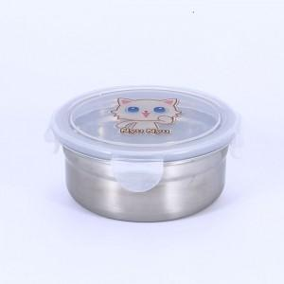 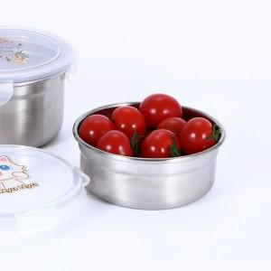

【상세/제작정보】 | .

【인쇄/포장옵션】 | 스티커 / 별도문의

【공급단가】 | 수량 | 100~ | 500~ | 1,000~ | 3,000~
*VAT별도 | 단가 | 4,190원 | 4,030원 | 3,880원 | 3,720원

【상품 URL】 | https://www.synergygift.co.kr:443/src/goods_detail.php?gdno=11133

